GUI_001
Mô tả | 6 nút trong ô màu đỏ hiện trên các màn hình tạo hoặc sửa đối tượng

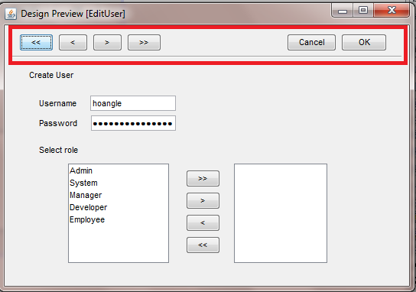
Màn hình:
 |  | Chức năng
 |  |  | << | Lưu đối tượng hiện đang xử lý, hiện lên đối tượng đầu tiên để xử lý
 |  |  | < | Lưu đối tượng hiện đang xử lý, hiện lên đối tượng kề trước để xử lý
 |  |  | >> | Lưu đối tượng hiện đang xử lý, hiện lên đối tượng cuối cùng để xử lý
 |  |  | > | Lưu đối tượng hiện đang xử lý, hiện lên đối tượng kề sau để xử lý

 |  |  | Cancel | Thoát khỏi màn hình ko lưu, trở lại màn hình Output
 |  |  | OK | Lưu đối tượng hiện đang xử lý, trở lại màn hình Output

 |  | Trong quá trình lưu sẽ có validation, nếu vi phạm validation các chức năng sẽ ko được thực hiện

 |  | Trạng thái Invisible

 |  |  | Khi tạo đối tượng mới nếu đây là đối tượng duy nhất thì các nút <<, <, >, >> sẽ bị ẩn,
 |  |  |  | nếu ko pải là đối tượng đầu tiên thì sẽ invisible 2 nút >, >>
 |  |  | Khi sửa 1 đối tượng, nếu đây là đối tượng duy nhất thì các nút <<, <, >, >> sẽ bị ẩn, nếu là đối tượng đầu tiên thì các nút <<,< sẽ bị ẩn,
 |  |  |  | nếu là đối tượng sau cùng thì 2 nút >, >> sẽ bị ẩn

